宗樺
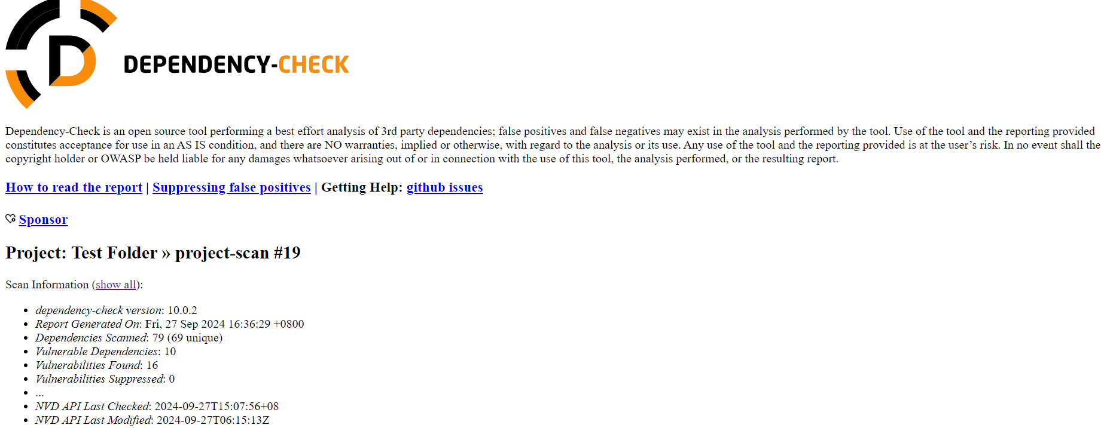
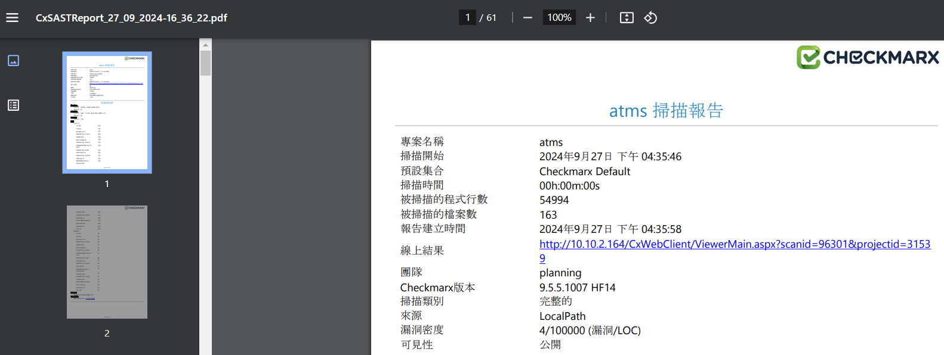
負責人員：67164 吳宗樺 |  |  | 追蹤日期：2026.3.31
需求單位 | 項目 | 前次進度 | 目前進度 | 業務單位成員 | IT成員 | 分類 | 對接窗口
資訊研發處 | CICD | (預計完成時間)：/ (目前進度)：/ (報告事項)： 1.處理各系統 CICD 相關申請與建置( Gitlab 與 Jenkins ) 2.協助 MID 過版至 Stage 環境 3.協助 IBM MID 團隊開發 DEV 環境相關權限申請 4.協助 MID OCP 入住相關事宜 5.協助 T24 團隊使用 Git 與教育訓練, 並製作 Git 教育訓練文件 | (預計完成時間)：/ (目前進度)：/ (報告事項)： 1.處理各系統 CICD 相關申請與建置( Gitlab 與 Jenkins ) 2.協助 MID 過版至 Stage 環境 3.協助 IBM MID 團隊開發 DEV 環境相關權限申請 4.協助 MID OCP 入住相關事宜 | / | 吳宗樺 程昱翔 | 專案 | 行方: 許靖盈 - ncbs_ach 吳翊平 - Tibco 謝豐隆 - ncbs_ebank 邱暐淙 - ncbs_cgb 尹庚任 - sonatype nexus 寬橋: 武松 / Ken(代) 精誠: 原昌 / 周 IBM: Simon / Frank / Steven
資訊研發處 | MID 開發 | (預計完成時間)：/ (目前進度)：100/100 (報告事項)： * 開發存款-EWB-BAT8 (100%)：已提交至IBM | (預計完成時間)：/ (目前進度)：/ (報告事項)： * 協助柏成整理 MID 百檔資料 * 協助陳勤建置 MID 中台知識庫 Nexus 取檔 API | / | 吳宗樺 | 文件 | /
資訊研發處 | MID API 盤整 | (預計完成時間)：3/20 (目前進度)：50/100 (報告事項)： * 處理存款模組-高頻查詢 (16項) (處理中) * 處理存款模組-外幣定存議價維護相關功能-外幣定存利率報價查詢(完成) * 處理存款模組-外幣定存議價維護相關功能-外幣定存利率報價維護(完成) * 處理存款模組-外幣定存議價維護相關功能-外幣定存利差查詢(完成) * 處理存款模組-外幣定存議價維護相關功能-外幣定存利差維護(完成) * 處理共用模組-重控0909-分行間重要保管品調撥(完成) * 處理共用模組-重控0910-保管品領用單查詢(完成) * 處理存款模組-退票違約金作業(完成) * 處理存款模組-查詢客戶當日未使用優惠序號(完成) * 處理存款模組-網路承作議價定期性存款(完成) | (預計完成時間)：4/10 (目前進度)：80/100 (報告事項)： * 處理存款模組-高頻查詢 (6項) (處理中) * 處理存款模組-高頻查詢-定存歸戶餘額查詢(完成4) * 處理存款模組-高頻查詢-語音密碼維護(完成6) | / | 吳宗樺 | 文件 | /

需求單
需求單數總計：18 |  | 結案 14；處理完成：3 | 處理中：1
CICD 權限申請 | 17 | 處理完成
MID 開發 | 1 | 已提交

